Sheet1
1.登录

http://192.168.24.135:8080/
用户名/默认密码：姓名全拼/12345678

2.首页面板/工作台/Dashboards

面板/管理面板：展示关注的内容，可自定义显示项目
指派给我/Assigned to Me：显示指派给自己的问题或任务
团队活动/工作流/Activity Stream：即时显示团队内人员的工作状态等
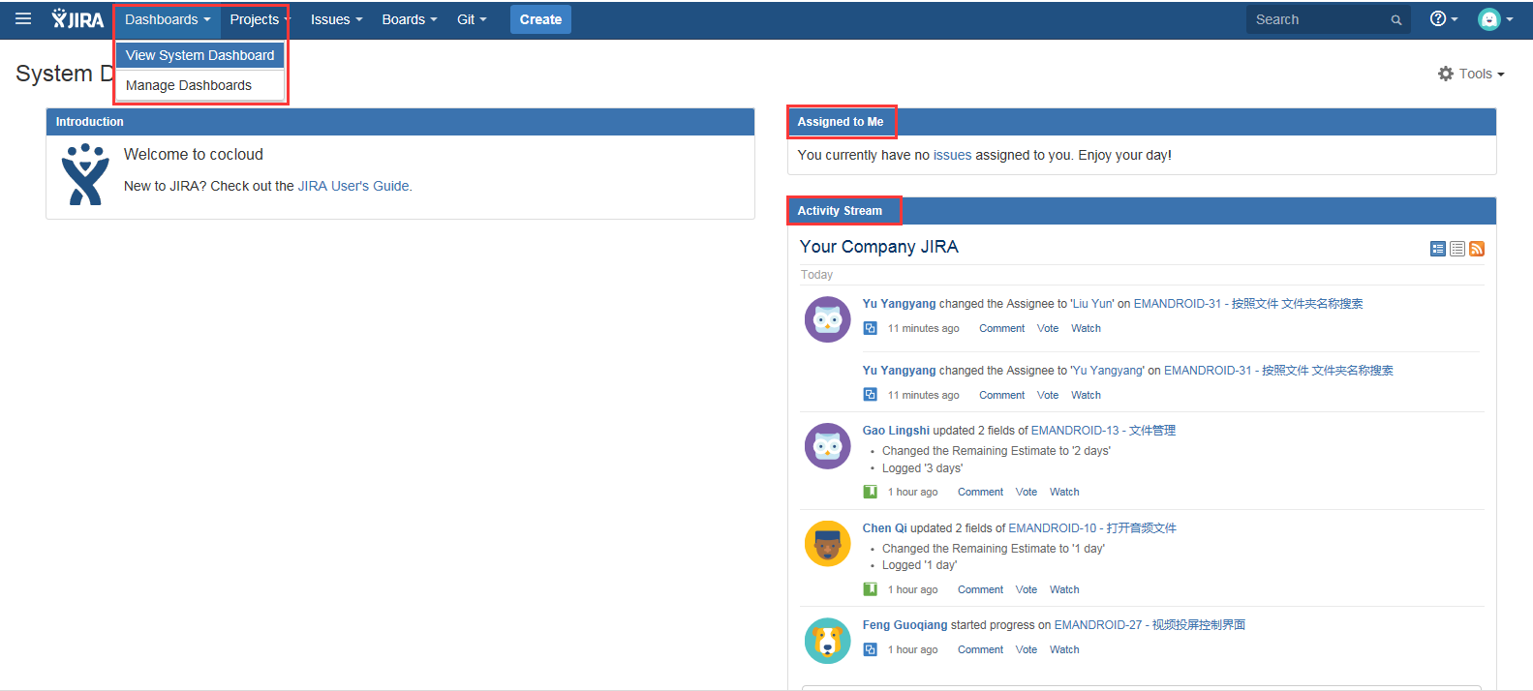

3.新建

测试人员主要关注：创建一个新的问题，并正确把他与相关项目/问题关联
点击Create按钮，进入新建问题页面，以下对几个常用选项加以解释

4.Issue Type

Epic→Story→Task→Bug
ISSUE大致分四个类别
Epic：一般指高层级的需求，可以理解为产品方向/公司战略等
Story：理解为产品需求，用户故事线等
Task：根据Story具体分配的任务，可以是开发任务，也可以是调研/部署等任务，可根据项目习惯来定义
Bug：一般由测试人员提出，特指程序中出现的问题

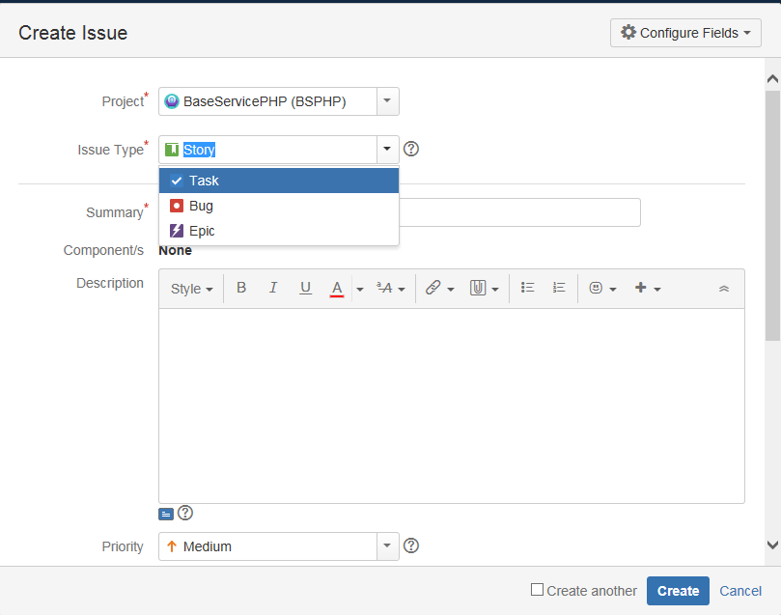

5.优先级

优先级由高到低可分为
Highest→High→Medium→Low→Lowest
可根据具体问题及项目安排进行选择
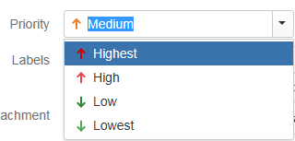

6.指派

将问题指派给对应的开发人员

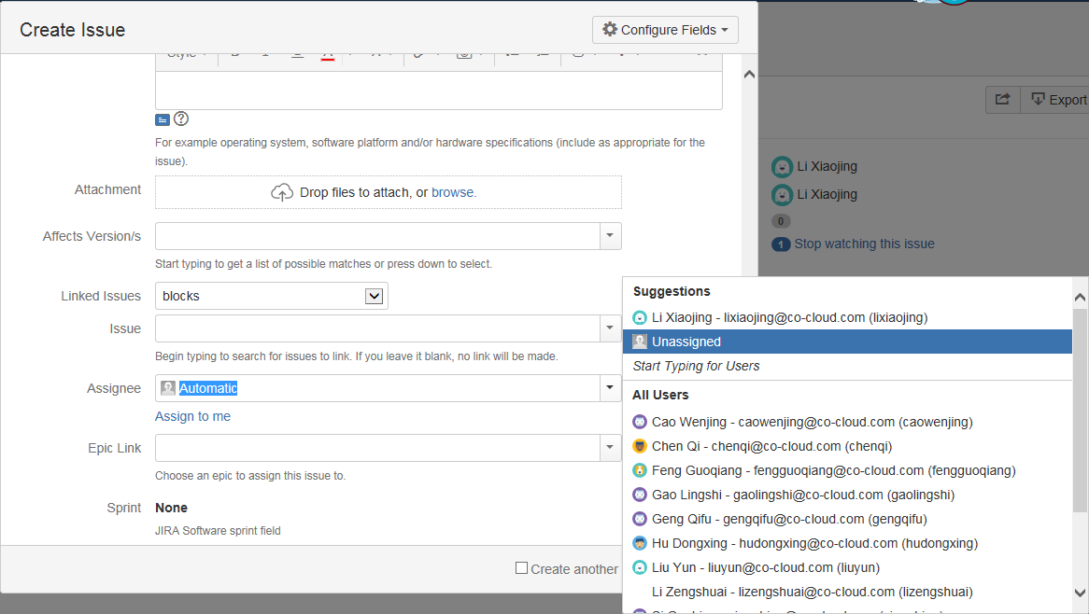

7.工作流/workflow

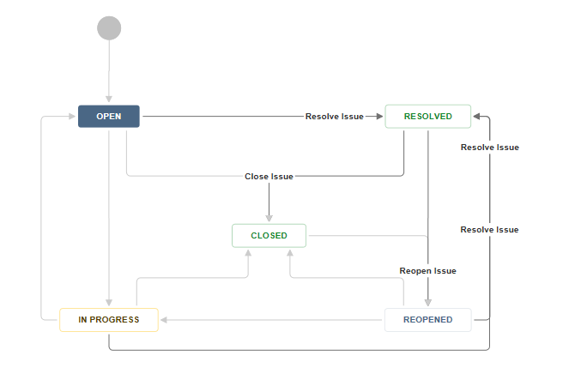

指派给开发，BUG状态为OPEN（打开状态）
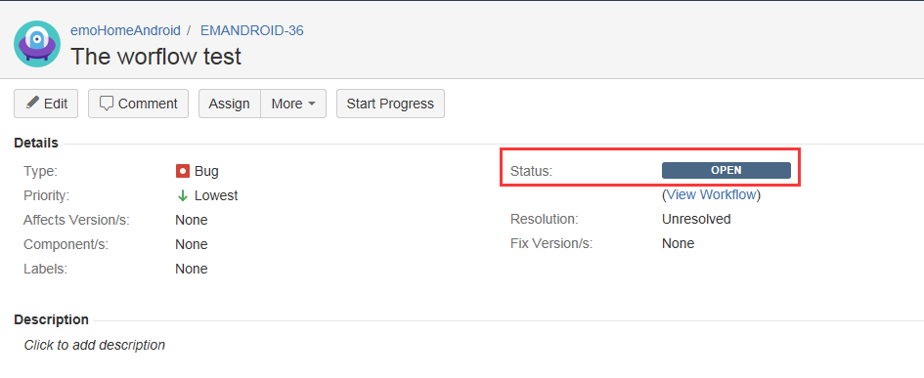

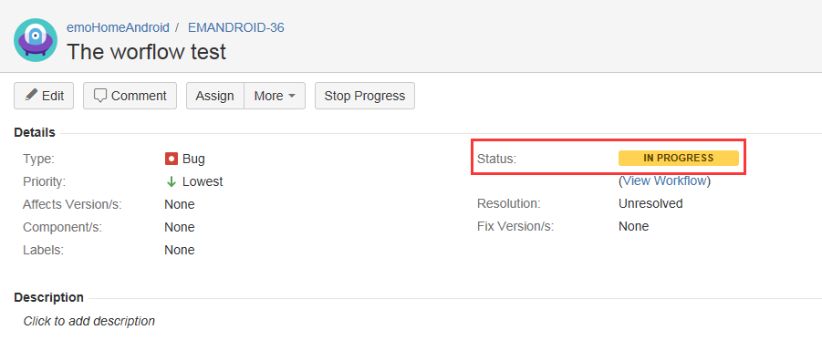
开发点击Start Progress，状态变为IN PROGRESS（进行中）

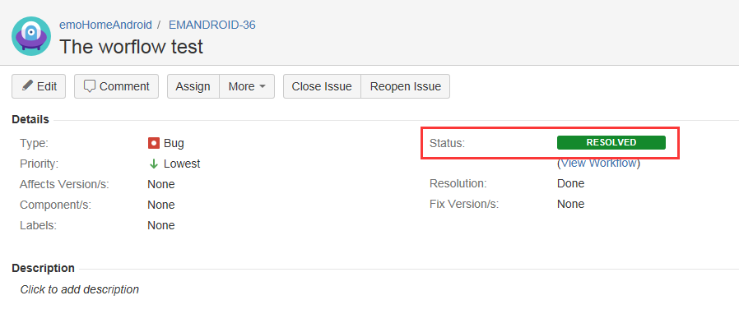
开发解决问题，状态修改为RESOLVED（已解决）

如确认问题已解决则点击Close Issue将问题关闭
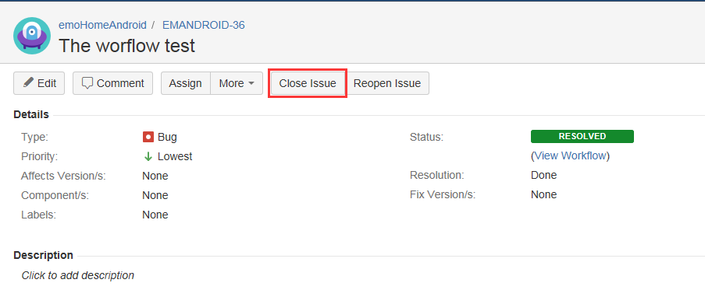

如果问题仍然存在则点击Reopen Issue，将问题重新打开
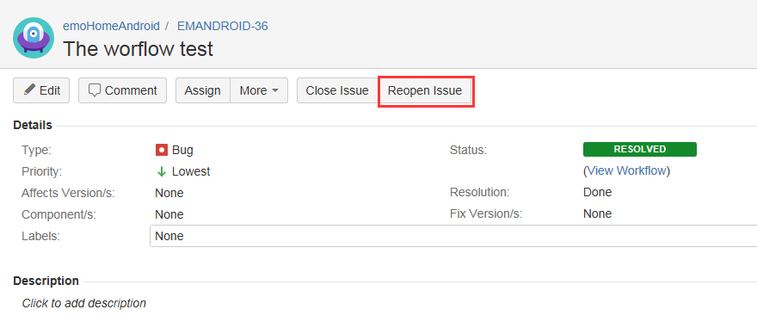

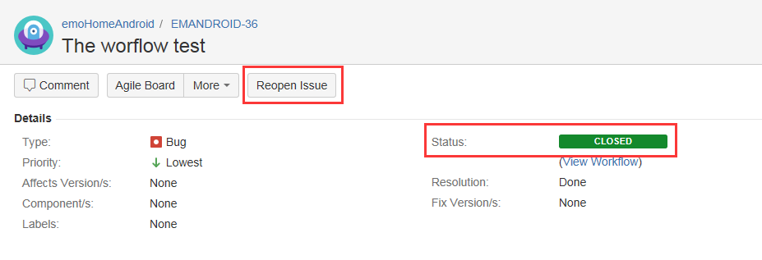
关闭后的BUG，如问题复现仍可重新打开

